外部設計書
外部設計書 |  |  |  |  | 画面名 |  | タスク完了画面 |  |  |  | 作成者 | 前田侑毅 |  |  | 更新者
 |  |  |  |  | システム名 |  | Sol-ty |  |  |  | 作成日 | 2022-06-06 |  |  | 更新日
 |  |  |  |  | 備考

 | 画面設計
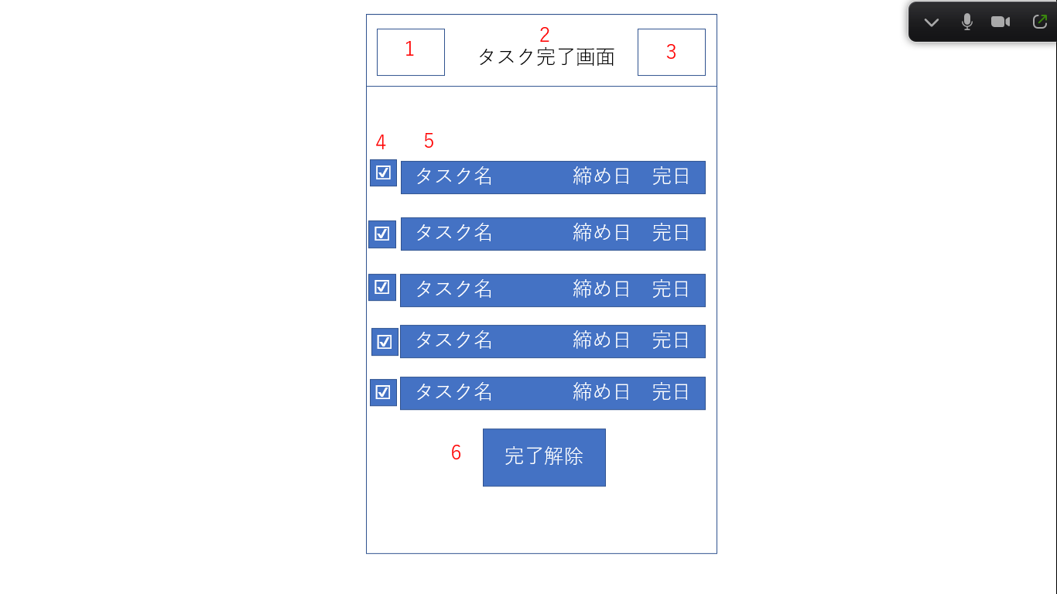

 | 機能設計

 |  | 1 ハンバーガーメニュー ハンバーガーメニューを表示する。
 |  |  | 押された項目の画面に遷移する。

 |  | 2 タイトル表示 ページのタイトルを表示する。

 |  | 3 ログアウト ボタンが押された際、ログインページに遷移する。

 |  | 4チェックマーク
 |  | 未完了タスクに戻すためのチェックマーク。チェックされている項目を６のボタンで戻す。

 |  | 5 完了タスク
 |  | 完了したタスクを表示し締め日と完了した日も表示する。

 |  | 6 完了解除ボタン
 |  | 4のチェックマークが入っている物のみ未完了に戻す。

 | 項目定義書

 | No | 物理名 |  | 論理名 |  | 画面型 |  | データ型 | min | max | DBテーブル |  | DBカラム | 備考
 | 1 | hamburger |  | ハンバーガーメニュー |  | ham
 | 2 | title |  | タイトル |  | h2
 | 3 | logout |  | ログアウト |  | href
 | 4 | check |  | チェックマーク |  | input |  | String |  |  | Task |  | status | タスクごとに完了未完了のフラグを記録
 | 5 | comptask |  | 完了タスク |  | Text |  | String |  |  | Task |  | comptask
 | 6 | cancel |  | 完了解除ボタン |  | submit |  |  |  |  |  |  |  | ボタンを押すと完了未完了状態を確定する

